Cover Page
Information financière supplémentaire
Deuxième trimestre de 2023
T2

Relations avec les investisseurs, BCE
Thane Fotopoulos
514-870-4619
thane.fotopoulos@bell.ca

Accomp Notes p14
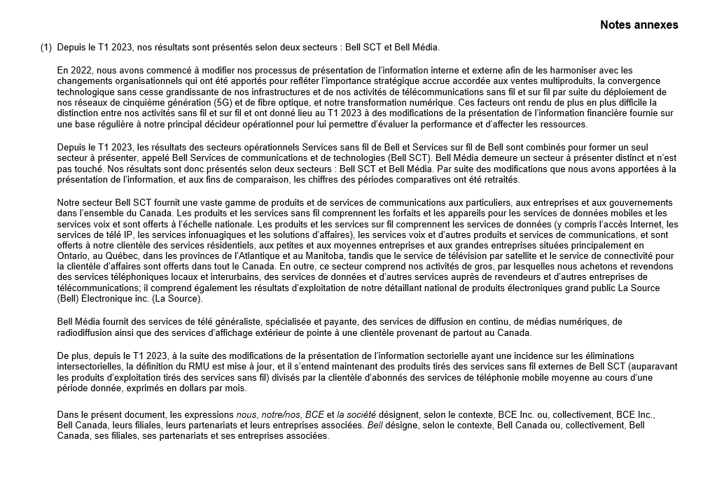

Accomp Notes p15
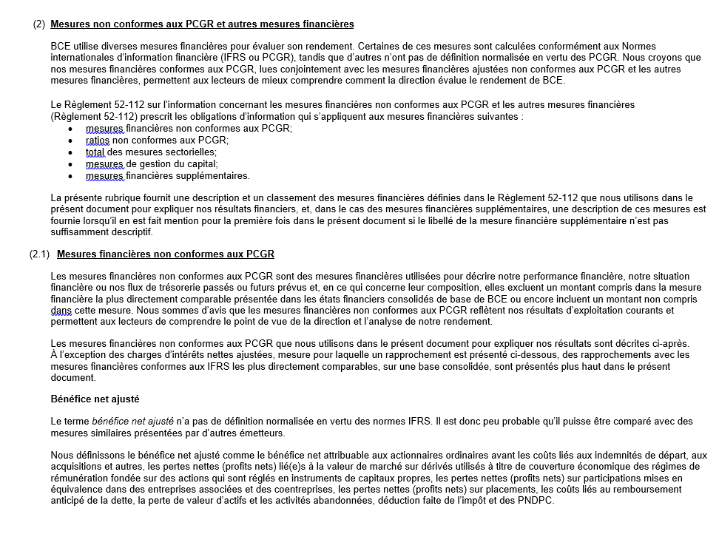

Accomp Notes p16
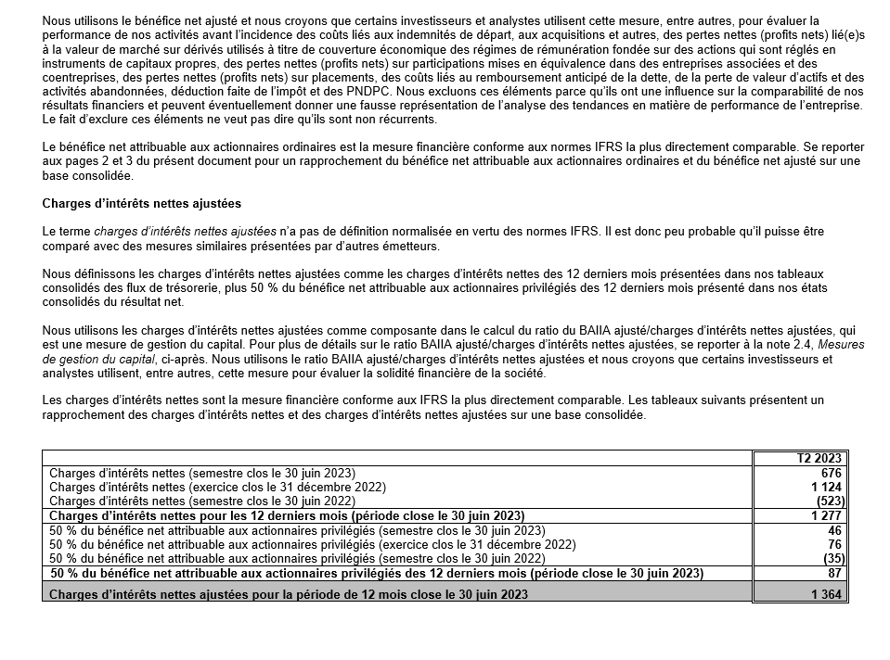

Accomp Notes p17
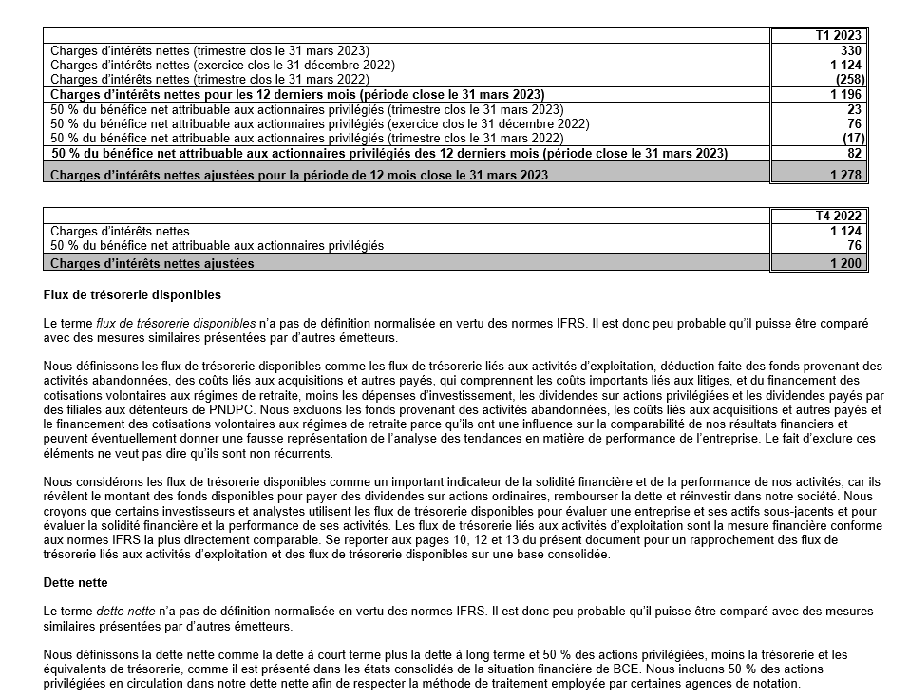

Accomp Notes p18
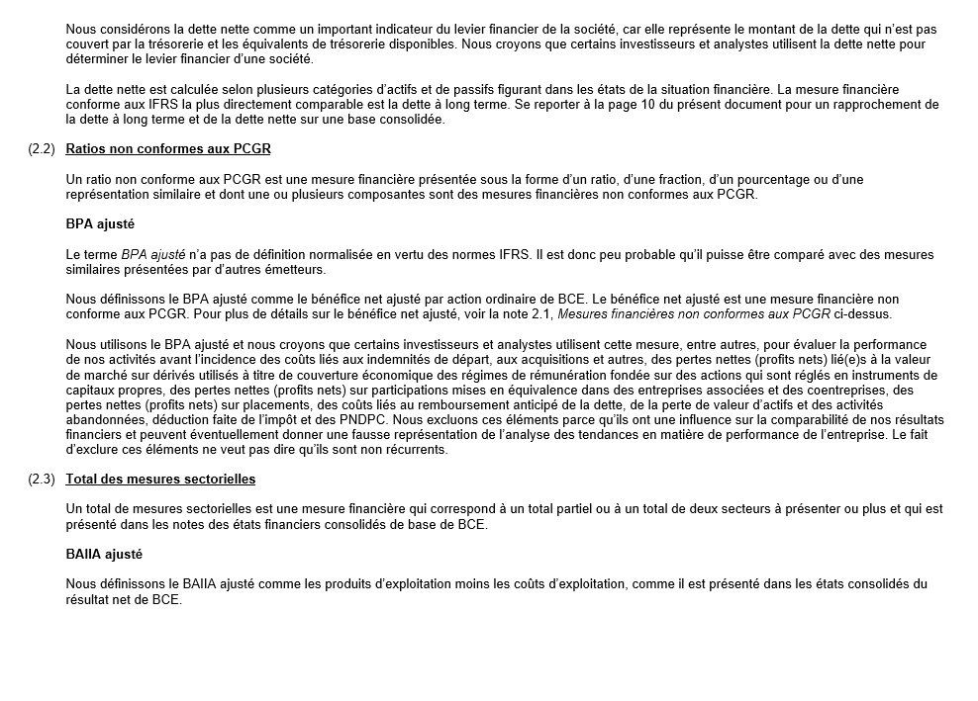

Accomp Notes p19
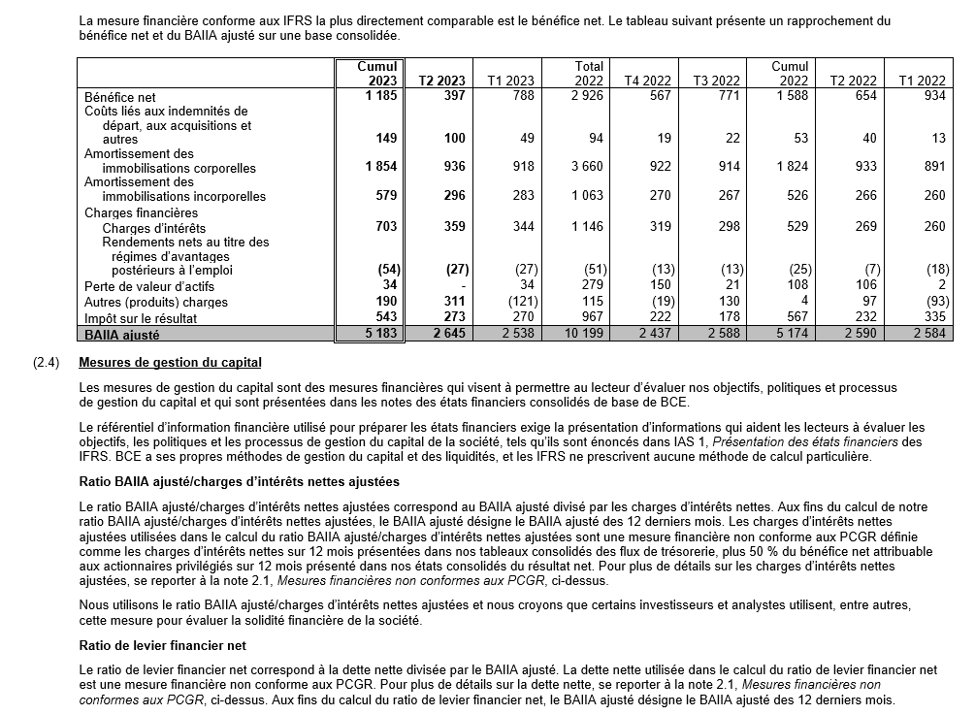

Accomp Notes p20
